상품제안서
수지침 大 | 상품코드: S15550

 |  |  |  |  |  |  | 02-713-8555 | www.synergygift.co.kr
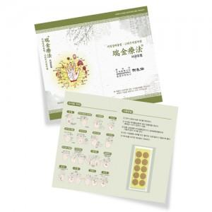

【상세/제작정보】 | 간편한 휴대용 수지침

【인쇄/포장옵션】 | 풀칼라 / OPP(비닐)

【공급단가】 | 수량 | 1,000~ | 2,000~ | 3,000~ | 5,000~ | 10,000~
*VAT별도 | 단가 | 520원 | 500원 | 490원 | 460원 | 450원

【상품 URL】 | https://www.synergygift.co.kr:443/src/goods_detail.php?gdno=5682

